Sheet1
基本信息 | 填写内容
姓 | LIN
名 | DIAN
中文名 | 金典
是否有曾用名 | FALSE
性别 | FEMALE
婚姻状况 | SINGLE
出生年月日 | 2000-06-02
出生省份 | JIANGSU
出生城市 | SUZHOU
出生国家 | CHINA
国籍 | CHINA
身份证号 | 321324200206020103
目前住址信息
（目前）家庭地址 | Flat 4 8 Buckle street
家庭城市 | london
家庭省/州 | Greater London
家庭所在国 | UNITED KINGDOM
家庭邮编 | E1 8ZT
主要电话 | 447512673848
近五年电话 | 15862574626
个人邮箱 | 15862574626@163.com
近五年邮箱 | kindian0602@gmail.com

社交媒体（至少填写两个）
新浪微博
QQ | 1187138146
Facebook
Twitter
Instagram
抖音
YouTube | DIAN JIN

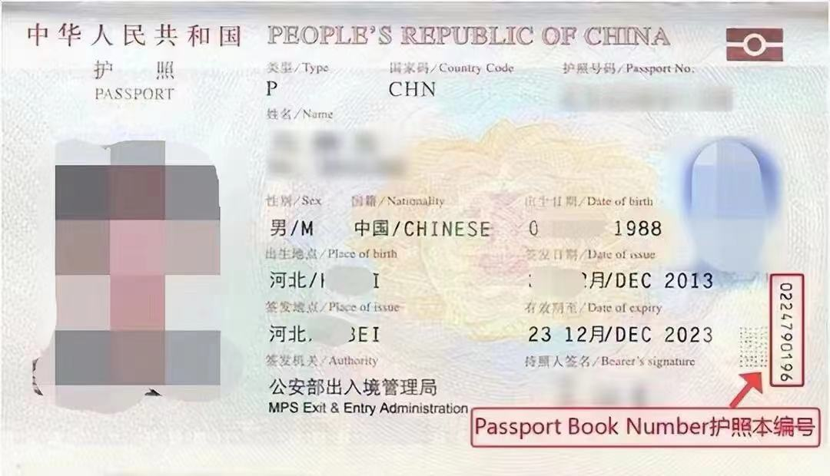
护照信息
护照号 | EJ3754030
护照本编号 | 1860715749
护照签发国家 | CHINA
护照签发城市 | SUZHOU
护照签发省/州 | JIANGSU
护照签发国家 | CHINA
护照签发日期 | 2020-08-19
护照到期日期 | 2030-08-18

父母信息（姓名填写拼音）
父亲姓 | jin
父亲名 | huimin
父亲出生日期 | 1978-07-22
母亲姓 | wu
母亲名 | huayan
母亲出生日期 | 1977-05-04

目前学校信息
当前学校/单位 | Kings College of London
当前学校/单位地址 | Strand
当前城市 | london
当前州/省 | Greater London
当前邮编 | WC2R 2LS
当前学校电话 | 442078365454
当前学校所在国家 | UNITED KINGDOM
入学日期 | 2024-09-23
专业描述 | Study of digital transformation in business and society, covering e-commerce, data analysis, and innovation.

高中/本科信息（如果目前是本科在读，就填高中；硕士在读，就填本科）
学校名称 | xian Jiaotong-Liverpool University
学校地址 | No. 111 Ren'ai Road, Dushu Lake Higher Education Town
学校城市 | suzhou
学校州/省 | jiangsu
学校邮编 | 215123
学校所在国家 | CHINA
教育开始时间 | 2020-09-21
教育结束时间 | 2022-05-31
所学专业/课程 | Economics and Finance

旅游过的国家
国家数量 | 5
去过的国家1 | 英国
去过的国家2 | 西班牙
去过的国家3 | 法国
去过的国家4 | 意大利
去过的国家5 | 葡萄牙
去过的国家6
去过的国家7
去过的国家8
去过的国家9
去过的国家10

美国旅游史（第一次办美签就可以空着下面）
是否去过美国 | No
去美年月日
去美城市
去美所在州
是否有美国驾照 | No
美国驾照号码
驾照颁发州

是否曾有美国签证 | No
美国签证号
签证签发日期
签证到期日期
签证签发地
签证类型
签证状态
是否被拒签 | No
被拒签原因

工作信息（没有工作经验就可以空着下面）
是否有工作经历 | No
前学校/单位 | Beijing University
前学校/单位地址 | 123 Main Street
前城市 | Beijing
前州/省 | Beijing
前邮编 | 100000
前单位电话 | 1234567890
前单位国家 | CHINA
前单位开始日期 | 2020-01-01
前单位结束日期 | 2024-01-01
前主管姓 | Smith
前主管名 | John

空着就行下面的信息
姓氏电报码 | 0222
名字电报码 | 0231
计划到达年份 | 2025
计划到达月份 | 8
计划到达日期 | 10
计划停留天数 | 6
酒店地址 | 5860 Arbor Vitae Street
酒店名称 | Skyways Hotel
酒店城市 | Los Angeles
酒店州 | CALIFORNIA
酒店邮编 | 90045
酒店电话 | 14247509970
酒店邮箱 | reservations@podhotel39.com
入住日期 | 2025-08-10
退房日期 | 2025-08-15
旅行费用支付人 | S
其他支付者
与支付者关系
支付者地址
支付者城市
支付者州
支付者国家
支付者邮编
支付者电话
支付者邮箱
语言1 | CHINESE
语言2 | ENGLISH
Application ID | AA00EOXINF

